TALLAS PEDIDO
 |  | PEDIDO EQUIPACIONES 2025/2026

 | CLIENTE: | Añade aquí el nombre de tu club

 | CATEGORIA: | Indica el grupo o categoría

 | CAMISETAS

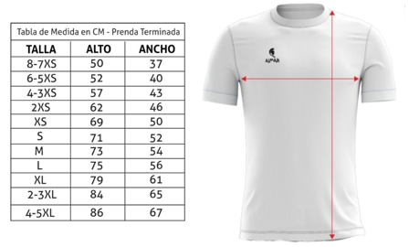
Nº | Nombre del jugador | Tipo de prenda | Talla | Cantidad | Personalización NOMBRE | Observaciones
 |  | CAMISETA |  | 1 |  |  |  | TOTAL
 |  | CAMISETA |  | 1 |  |  | 8-7 XS | 0
 |  | CAMISETA |  | 1 |  |  | 6-5 XS | 0
 |  | CAMISETA |  | 1 |  |  | 4-3 XS | 0
 |  | CAMISETA |  | 1 |  |  | 2XS | 0
 |  | CAMISETA |  | 1 |  |  | XS | 0
 |  | CAMISETA |  | 1 |  |  | S | 0
 |  | CAMISETA |  | 1 |  |  | M | 0
 |  | CAMISETA |  | 1 |  |  | L | 0
 |  | CAMISETA |  | 1 |  |  | XL | 0
 |  | CAMISETA |  | 1 |  |  | 2-3 XL | 0
 |  | CAMISETA |  | 1 |  |  | 4-5 XL | 0
 |  | CAMISETA |  | 1
 |  | CAMISETA |  | 1
 |  | CAMISETA |  | 1
 |  | CAMISETA |  | 1

 | PANTALÓN

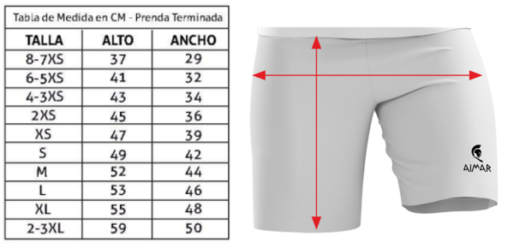
Nº | Nombre del jugador | Tipo de prenda | Talla | Cantidad | Personalización NOMBRE | Observaciones |  | TOTAL
 |  | PANTALÓN |  | 1 |  |  | 8-7 XS | 0
 |  | PANTALÓN |  | 1 |  |  | 6-5 XS | 0
 |  | PANTALÓN |  | 1 |  |  | 4-3 XS | 0
 |  | PANTALÓN |  | 1 |  |  | 2XS | 0
 |  | PANTALÓN |  | 1 |  |  | XS | 0
 |  | PANTALÓN |  | 1 |  |  | S | 0
 |  | PANTALÓN |  | 1 |  |  | M | 0
 |  | PANTALÓN |  | 1 |  |  | L | 0
 |  | PANTALÓN |  | 1 |  |  | XL | 0
 |  | PANTALÓN |  | 1 |  |  | 2-3 XL | 0
 |  | PANTALÓN |  | 1
 |  | PANTALÓN |  | 1
 |  | PANTALÓN |  | 1
 |  | PANTALÓN |  | 1
 |  | PANTALÓN |  | 1
 |  | PANTALÓN |  | 1

 | MEDIAS
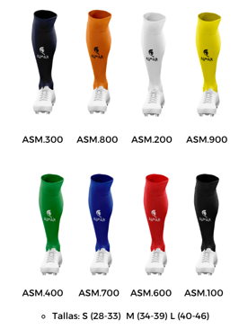
Nº | Nombre del jugador | Tipo de prenda | Talla | Cantidad | Personalización NOMBRE | Observaciones
 |  | MEDIAS |  | 1
 |  | MEDIAS |  | 1
 |  | MEDIAS |  | 1 |  |  |  | TOTAL
 |  | MEDIAS |  | 1 |  |  | S | 0
 |  | MEDIAS |  | 1 |  |  | M | 0
 |  | MEDIAS |  | 1 |  |  | L | 0
 |  | MEDIAS |  | 1
 |  | MEDIAS |  | 1
 |  | MEDIAS |  | 1
 |  | MEDIAS |  | 1
 |  | MEDIAS |  | 1
 |  | MEDIAS |  | 1
 |  | MEDIAS |  | 1
 |  | MEDIAS |  | 1
 |  | MEDIAS |  | 1
 |  | MEDIAS |  | 1

